xmanager连接centos7
xmanager连接centos7

一、对于一台刚安装完的centos7来说，用xmanager来连接是连接不上的，会出现如下的错误，但是你要是连接它的控制台，那是没有问题的。
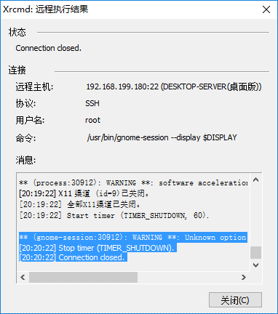

二、解决这一问题

1、安装epel源
yum install -y epel-release |  | *要是不能执行此命令，则需要重启linux系统
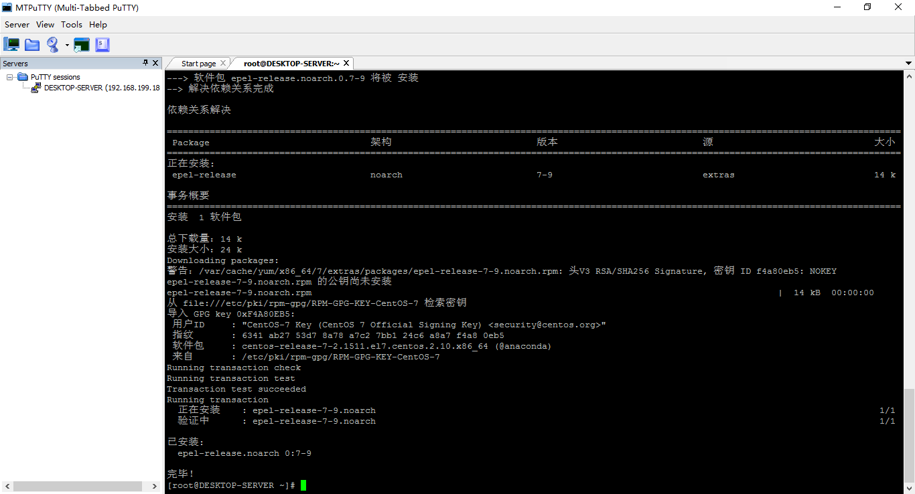

2、安装lightdm和xfce
yum install -y lightdm | ①
yum groupinstall -y xfce | ②

①安装信息
[root@DESKTOP-SERVER ~]# yum install -y lightdm
已加载插件：fastestmirror, langpacks
epel/x86_64/metalink | 6.1 kB 00:00:00
epel | 4.3 kB 00:00:00
(1/3): epel/x86_64/group_gz | 170 kB 00:00:00
(2/3): epel/x86_64/updateinfo | 817 kB 00:00:08
(3/3): epel/x86_64/primary_db | 4.8 MB 00:00:36
Loading mirror speeds from cached hostfile
* base: mirrors.neusoft.edu.cn
* epel: mirrors.ustc.edu.cn
* extras: mirrors.neusoft.edu.cn
* updates: mirrors.neusoft.edu.cn
正在解决依赖关系
--> 正在检查事务
---> 软件包 lightdm.x86_64.0.1.18.3-4.el7 将被 安装
--> 正在处理依赖关系 lightdm-greeter = 1.2，它被软件包 lightdm-1.18.3-4.el7.x86_64 需要
--> 正在处理依赖关系 lightdm-gobject(x86-64) = 1.18.3-4.el7，它被软件包 lightdm-1.18.3-4.el7.x86_64 需要
--> 正在检查事务
---> 软件包 lightdm-gobject.x86_64.0.1.18.3-4.el7 将被 安装
--> 正在处理依赖关系 glib2(x86-64) >= 2.50.3，它被软件包 lightdm-gobject-1.18.3-4.el7.x86_64 需要
---> 软件包 lightdm-gtk.x86_64.0.1.8.5-19.el7 将被 安装
--> 正在处理依赖关系 lightdm-gtk-common = 1.8.5-19.el7，它被软件包 lightdm-gtk-1.8.5-19.el7.x86_64 需要
--> 正在检查事务
---> 软件包 lightdm-gobject.x86_64.0.1.18.3-4.el7 将被 安装
--> 正在处理依赖关系 glib2(x86-64) >= 2.50.3，它被软件包 lightdm-gobject-1.18.3-4.el7.x86_64 需要
---> 软件包 lightdm-gtk-common.noarch.0.1.8.5-19.el7 将被 安装
--> 解决依赖关系完成
错误：软件包：lightdm-gobject-1.18.3-4.el7.x86_64 (epel)
需要：glib2(x86-64) >= 2.50.3
已安装: glib2-2.42.2-5.el7.x86_64 (@anaconda)
glib2(x86-64) = 2.42.2-5.el7
可用: glib2-2.46.2-4.el7.x86_64 (base)
glib2(x86-64) = 2.46.2-4.el7
您可以尝试添加 --skip-broken 选项来解决该问题
您可以尝试执行：rpm -Va --nofiles --nodigest

#解决错误
错误：软件包：lightdm-gobject-1.18.3-4.el7.x86_64 (epel)

==========》》》离线安装
glib2-2.46.2-4.el7.x86_64.rpm
lightdm-1.10.6-4.el7.x86_64.rpm
lightdm-gobject-1.10.6-4.el7.x86_64.rpm
lightdm-kde-0.3.2.1-12.el7.x86_64.rpm
lightdm-qt-1.10.6-4.el7.x86_64.rpm

用rpm命令来进行安装即可：
rpm -i example.rpm 安装 example.rpm 包；
rpm -iv example.rpm 安装 example.rpm 包并在安装过程中显示正在安装的文件信息；
rpm -ivh example.rpm 安装 example.rpm 包并在安装过程中显示正在安装的文件信息及安装进度；

《失败》 |  | 决定使用vnc

